rekenblad uitzet
Rekenhulp uitzet Karper |  |  |  |  | 't Karpertje ontwikkeling karperpopulatie per hectare |  |  |  |  |  |  |  |  |  |  |  |  |  |  |  |  |  |  |  |  |  |  |  |  |  |  |  |  |  | 't Karpertje ontwikkeling karperpopulatie totale watersyteem
Alleen de gele cellen invullen!

verwachte ontwikkeling kilogrammen
verwachte ontwikkeling aantallen
verwachte ontwikkeling karperpopulatie in kilogrammen
verwachte ontwikkeling karperpopulatie in aantallen
watersysteem | 't Karpertje |  |  |  |  | voor figuur |  |  |  |  |  |  |  |  |  |  |  |  |  |  |  |  |  |  |  |  |  |  |  |  |  |  |  |  |  | voor figuur
startjaar | 2014 |  |  |  |  | jaar | totaal aantal | kg totaal | jaar | totale populatie (aantal/ha) | nieuwe populatie (kg/ha) | maximale bestand na uitzet (volgens richtlijn) | maximale bestand na uitzet (afwijking richtlijn) | bestaande populatie (kg/ha) |  |  |  |  |  |  |  |  |  |  |  |  |  |  |  |  |  |  |  |  |  | jaar | totaal aantal | kg totaal | jaar | aantal/ha | nieuwe populatie (kg/ha) | maximale bestand na uitzet (richtlijn) | maximaal bestand na uitzet (aangepaste waarde) | bestaande populatie (kg/ha)
wateroppervlak | 3 | hectare |  |  |  | 2014 | 5 | 22.0 | 2014 | 1.6 | 1 | 30 | 50 | 7 |  |  |  |  |  |  |  |  |  |  |  |  |  |  |  |  |  |  |  |  |  | 0 | 0 | 0.0 | 0 | 0.0 | 0 | 0 | 0 | 0
 |  |  |  |  |  | 2015 | 5 | 24.7 | 2015 | 1.6 | 0 | 30 | 50 | 8 |  |  |  |  |  |  |  |  |  |  |  |  |  |  |  |  |  |  |  |  |  | 1 | 0 | 0.0 | 1 | 0.0 | 0 | 0 | 0 | 0
bestaande karperpopulatie |  |  |  |  |  | 2016 | 5 | 28.0 | 2016 | 1.5 | 1 | 30 | 50 | 9 |  |  |  |  |  |  |  |  |  |  |  |  |  |  |  |  |  |  |  |  |  | 2 | 0 | 0.0 | 2 | 0.0 | 0 | 0 | 0 | 0
aantal | 4 | individuen |  |  |  | 2017 | 5 | 31.1 | 2017 | 1.5 | 1 | 30 | 50 | 10 |  |  |  |  |  |  |  |  |  |  |  |  |  |  |  |  |  |  |  |  |  | 3 | 0 | 0.0 | 3 | 0.0 | 0 | 0 | 0 | 0
leeftijd | 8 | jaar |  |  |  | 2018 | 4 | 33.9 | 2018 | 1.5 | 1 | 30 | 50 | 10 |  |  |  |  |  |  |  |  |  |  |  |  |  |  |  |  |  |  |  |  |  | 4 | 0 | 0.0 | 4 | 0.0 | 0 | 0 | 0 | 0
 |  |  |  |  |  | 2019 | 4 | 36.2 | 2019 | 1.5 | 1 | 30 | 50 | 11 |  |  |  |  |  |  |  |  |  |  |  |  |  |  |  |  |  |  |  |  |  | 5 | 0 | 0.0 | 5 | 0.0 | 0 | 0 | 0 | 0
individueel uitzetgewicht (ondergrens kg) | overleving 1e jaar | bron |  |  |  | 2020 | 4 | 38.1 | 2020 | 1.4 | 1 | 30 | 50 | 11 |  |  |  |  |  |  |  |  |  |  |  |  |  |  |  |  |  |  |  |  |  | 6 | 0 | 0.0 | 6 | 0.0 | 0 | 0 | 0 | 0
0 | 60% | [1] |  |  |  | 2021 | 4 | 39.7 | 2021 | 1.4 | 2 | 30 | 50 | 12 |  |  |  |  |  |  |  |  |  |  |  |  |  |  |  |  |  |  |  |  |  | 7 | 0 | 0.0 | 7 | 0.0 | 0 | 0 | 0 | 0
0.75 | 75% |  |  |  |  | 2022 | 4 | 40.9 | 2022 | 1.4 | 2 | 30 | 50 | 12 |  |  |  |  |  |  |  |  |  |  |  |  |  |  |  |  |  |  |  |  |  | 8 | 0 | 0.0 | 8 | 0.0 | 0 | 0 | 0 | 0
1 | 80% |  |  |  |  | 2023 | 4 | 38.8 | 2023 | 1.2 | 2 | 30 | 50 | 11 |  |  |  |  |  |  |  |  |  |  |  |  |  |  |  |  |  |  |  |  |  | 9 | 0 | 0.0 | 9 | 0.0 | 0 | 0 | 0 | 0
1.5 | 85% |  |  |  |  | 2024 | 3 | 29.9 | 2024 | 0.9 | 2 | 30 | 50 | 8 |  |  |  |  |  |  |  |  |  |  |  |  |  |  |  |  |  |  |  |  |  | 10 | 0 | 0.0 | 10 | 0.0 | 0 | 0 | 0 | 0
3.5 | 80% |  |  |  |  | 2025 | 2 | 18.5 | 2025 | 0.6 | 2 | 30 | 50 | 4 |  |  |  |  |  |  |  |  |  |  |  |  |  |  |  |  |  |  |  |  |  | 11 | 0 | 0.0 | 11 | 0.0 | 0 | 0 | 0 | 0
 |  |  |  |  |  | 2026 | 1 | 6.5 | 2026 | 0.2 | 2 | 30 | 50 | 0 |  |  |  |  |  |  |  |  |  |  |  |  |  |  |  |  |  |  |  |  |  | 12 | 0 | 0.0 | 12 | 0.0 | 0 | 0 | 0 | 0
maximale bestand na uitzet |  |  |  |  |  | 2027 | 1 | 6.6 | 2027 | 0.2 | 2 | 30 | 50 | 0 |  |  |  |  |  |  |  |  |  |  |  |  |  |  |  |  |  |  |  |  |  | 13 | 0 | 0.0 | 13 | 0.0 | 0 | 0 | 0 | 0
volgens richtlijn | 30 | (kg/ha) |  |  |  | 2028 | 1 | 6.2 | 2028 | 0.2 | 2 | 30 | 50 | 0 |  |  |  |  |  |  |  |  |  |  |  |  |  |  |  |  |  |  |  |  |  | 14 | 0 | 0.0 | 14 | 0.0 | 0 | 0 | 0 | 0
bij afwijking van de richtlijn | 50 | (kg/ha) |  |  |  | 2029 | 0 | 4.4 | 2029 | 0.1 | 1 | 30 | 50 | 0 |  |  |  |  |  |  |  |  |  |  |  |  |  |  |  |  |  |  |  |  |  | 15 | 0 | 0.0 | 15 | 0.0 | 0 | 0 | 0 | 0
 |  |  |  |  |  | 2030 | 0 | 2.3 | 2030 | 0.1 | 1 | 30 | 50 | 0 |  |  |  |  |  |  |  |  |  |  |  |  |  |  |  |  |  |  |  |  |  | 16 | 0 | 0.0 | 16 | 0.0 | 0 | 0 | 0 | 0
constanten groei en LG | waarde | bron |  |  |  | 2031 | 0 | 0.0 | 2031 | 0.0 | 0 | 30 | 50 | 0 |  |  |  |  |  |  |  |  |  |  |  |  |  |  |  |  |  |  |  |  |  | 17 | 0 | 0.0 | 17 | 0.0 | 0 | 0 | 0 | 0
Loo | 91 | [2] |  |  |  | 2032 | 0 | 0.0 | 2032 | 0.0 | 0 | 30 | 50 | 0 |  |  |  |  |  |  |  |  |  |  |  |  |  |  |  |  |  |  |  |  |  | 18 | 0 | 0.0 | 18 | 0.0 | 0 | 0 | 0 | 0
k | 0.17 | [2] |  |  |  | 2033 | 0 | 0.0 | 2033 | 0.0 | 0 | 30 | 50 | 0 |  |  |  |  |  |  |  |  |  |  |  |  |  |  |  |  |  |  |  |  |  | 19 | 0 | 0.0 | 19 | 0.0 | 0 | 0 | 0 | 0
a | 0.00001 | [3], [2] |  |  |  | 2034 | 0 | 0.0 | 2034 | 0.0 | 0 | 30 | 50 | 0 |  |  |  |  |  |  |  |  |  |  |  |  |  |  |  |  |  |  |  |  |  | 20 | 0 | 0.0 | 20 | 0.0 | 0 | 0 | 0 | 0
b | 3.1 | [3], [2] |  |  |  | 2035 | 0 | 0.0 | 2035 | 0.0 | 0 | 30 | 50 | 0 |  |  |  |  |  |  |  |  |  |  |  |  |  |  |  |  |  |  |  |  |  | 21 | 0 | 0.0 | 21 | 0.0 | 0 | 0 | 0 | 0
voor bronnen groei, sterfte en lengte-gewichtrelaties zie toelichting |  |  |  |  |  | 2036 | 0 | 0.0 | 2036 | 0.0 | 0 | 30 | 50 | 0 |  |  |  |  |  |  |  |  |  |  |  |  |  |  |  |  |  |  |  |  |  | 22 | 0 | 0.0 | 22 | 0.0 | 0 | 0 | 0 | 0
 |  |  |  |  |  | 2037 | 0 | 0.0 | 2037 | 0.0 | 0 | 30 | 50 | 0 |  |  |  |  |  |  |  |  |  |  |  |  |  |  |  |  |  |  |  |  |  | 23 | 0 | 0.0 | 23 | 0.0 | 0 | 0 | 0 | 0
Resultaat uitzet: |  |  |  |  |  | 2038 | 0 | 0.0 | 2038 | 0.0 | 0 | 30 | 50 | 0 |  |  |  |  |  |  |  |  |  |  |  |  |  |  |  |  |  |  |  |  |  | 24 | 0 | 0.0 | 24 | 0.0 | 0 | 0 | 0 | 0
jaartal | kg/ha | aantal/ha |  |  |  | 2039 | 0 | 0.0 | 2039 | 0.0 | 0 | 30 | 50 | 0 |  |  |  |  |  |  |  |  |  |  |  |  |  |  |  |  |  |  |  |  |  | 25 | 0 | 0.0 | 25 | 0.0 | 0 | 0 | 0 | 0
2019 | 12.1 | 1.5 |  |  |  | 2040 | 0 | 0.0 | 2040 | 0.0 | 0 | 30 | 50 | 0 |  |  |  |  |  |  |  |  |  |  |  |  |  |  |  |  |  |  |  |  |  | 26 | 0 | 0.0 | 26 | 0.0 | 0 | 0 | 0 | 0
2024 | 10.0 | 0.9 |  |  |  | 2041 | 0 | 0.0 | 2041 | 0.0 | 0 | 30 | 50 | 0 |  |  |  |  |  |  |  |  |  |  |  |  |  |  |  |  |  |  |  |  |  | 27 | 0 | 0.0 | 27 | 0.0 | 0 | 0 | 0 | 0
2029 | 1.5 | 0.1 |  |  |  | 2042 | 0 | 0.0 | 2042 | 0.0 | 0 | 30 | 50 | 0 |  |  |  |  |  |  |  |  |  |  |  |  |  |  |  |  |  |  |  |  |  | 28 | 0 | 0.0 | 28 | 0.0 | 0 | 0 | 0 | 0
2034 | 0.0 | 0.0 |  |  |  | 2043 | 0 | 0.0 | 2043 | 0.0 | 0 | 30 | 50 | 0 |  |  |  |  |  |  |  |  |  |  |  |  |  |  |  |  |  |  |  |  |  | 29 | 0 | 0.0 | 29 | 0.0 | 0 | 0 | 0 | 0
 |  |  |  |  |  | 2044 | 0 | 0.0 | 2044 | 0.0 | 0 | 30 | 50 | 0 |  |  |  |  |  |  |  |  |  |  |  |  |  |  |  |  |  |  |  |  |  | 30 | 0 | 0.0 | 30 | 0.0 | 0 | 0 | 0 | 0
 |  |  |  |  |  | 2045 | 0 | 0.0 | 2045 | 0.0 | 0 | 30 | 50 | 0 |  |  |  |  |  |  |  |  |  |  |  |  |  |  |  |  |  |  |  |  |  | 31 | 0 | 0.0 | 31 | 0.0 | 0 | 0 | 0 | 0
 |  |  |  |  |  | 2046 | 0 | 0.0 | 2046 | 0.0 | 0 | 30 | 50 | 0 |  |  |  |  |  |  |  |  |  |  |  |  |  |  |  |  |  |  |  |  |  | 32 | 0 | 0.0 | 32 | 0.0 | 0 | 0 | 0 | 0

uitzet | 2014 | 2015 | 2016 | 2017 | 2018 | 2019 | 2020 | 2021 | 2022 | 2023 | 2024 | 2025 | 2026 | 2027 | 2028 | 2029 | 2030 | 2031 | 2032 | 2033 | 2034 | 2035 | 2036 | 2037 | 2038 | 2039 | 2040 | 2041 | 2042 | 2043 | 2044 | 2045 | 2046
NB! Indien er sprake is van uitzet in een bepaald jaar, hier altijd zowel aantal, als biomassa en leeftijd invullen
aantal | 1
biomassa | 2
leeftijd (jaar) | 3

uitzet, omgerekend naar aantallen en kg per hectare
aantal | 0.3 | 0.0 | 0.0 | 0.0 | 0.0 | 0.0 | 0.0 | 0.0 | 0.0 | 0.0 | 0.0 | 0.0 | 0.0 | 0.0 | 0.0 | 0.0 | 0.0 | 0.0 | 0.0 | 0.0 | 0.0 | 0.0 | 0.0 | 0.0 | 0.0 | 0.0 | 0.0 | 0.0 | 0.0 | 0.0 | 0.0 | 0.0 | 0.0
biomassa | 0.7 | 0.0 | 0.0 | 0.0 | 0.0 | 0.0 | 0.0 | 0.0 | 0.0 | 0.0 | 0.0 | 0.0 | 0.0 | 0.0 | 0.0 | 0.0 | 0.0 | 0.0 | 0.0 | 0.0 | 0.0 | 0.0 | 0.0 | 0.0 | 0.0 | 0.0 | 0.0 | 0.0 | 0.0 | 0.0 | 0.0 | 0.0 | 0.0

individueel uitzetgewicht (kg)
gemiddeld | 2.00 | 0.00 | 0.00 | 0.00 | 0.00 | 0.00 | 0.00 | 0.00 | 0.00 | 0.00 | 0.00 | 0.00 | 0.00 | 0.00 | 0.00 | 0.00 | 0.00 | 0.00 | 0.00 | 0.00 | 0.00 | 0.00 | 0.00 | 0.00 | 0.00 | 0.00 | 0.00 | 0.00 | 0.00 | 0.00 | 0.00 | 0.00 | 0.00

toelichting berekening
aantal overgebleven dieren 1 jaar na uitzet (verhoogde sterfte)
biomassa van uitgezette dieren in jaar 1
aantal overgebleven dieren overige jaren, sterfte volgens standaard mortaliteitsgetallen (kolom D)
 | Li=Loo(1-e^-kti) | G=a*(TL)^b | mortaliteit |  |  | bestaande populatie | uitzet 2014 | uitzet 2015 | uitzet 2016 | uitzet 2017 | uitzet 2018 | uitzet 2019 | uitzet 2020 | uitzet 2021 | uitzet 2022 | uitzet 2023 | uitzet 2024 | uitzet 2025 | uitzet 2026 | uitzet 2027 | uitzet 2028 | uitzet 2029 | uitzet 2030 | uitzet 2031 | uitzet 2032 | uitzet 2033 | uitzet 2034 | uitzet 2035 | uitzet 2036 | uitzet 2037 | uitzet 2038 | uitzet 2039 | uitzet 2040 | uitzet 2041 | uitzet 2042 | uitzet 2043 | uitzet 2044 | uitzet 2045 | uitzet 2046
jaar (ti) | Li (cm) | G (kg) | m (fractie/jr) |  | jaar | n
0 | 0.0 | 0.00 |  |  | 2014 | 4 | 0.85
1 | 14.0 | 0.04 |  |  | 2015 | 4 | 1 | 0.00
2 | 25.8 | 0.27 |  |  | 2016 | 4 | 1 | 0 | 0.00
3 | 35.9 | 0.73 | 0.08 |  | 2017 | 4 | 1 | 0 | 0 | 0.00
4 | 44.3 | 1.41 | 0.04 |  | 2018 | 4 | 1 | 0 | 0 | 0 | 0.00
5 | 51.5 | 2.24 | 0.03 |  | 2019 | 4 | 1 | 0 | 0 | 0 | 0 | 0.00
6 | 57.6 | 3.17 | 0.02 |  | 2020 | 4 | 1 | 0 | 0 | 0 | 0 | 0 | 0.00
7 | 62.7 | 4.12 | 0.02 |  | 2021 | 3 | 1 | 0 | 0 | 0 | 0 | 0 | 0 | 0.00
8 | 67.1 | 5.07 | 0.02 |  | 2022 | 3 | 1 | 0 | 0 | 0 | 0 | 0 | 0 | 0 | 0.00
9 | 70.8 | 5.98 | 0.02 |  | 2023 | 3 | 1 | 0 | 0 | 0 | 0 | 0 | 0 | 0 | 0 | 0.00
10 | 73.9 | 6.84 | 0.02 |  | 2024 | 2 | 1 | 0 | 0 | 0 | 0 | 0 | 0 | 0 | 0 | 0 | 0.00
11 | 76.5 | 7.62 | 0.02 |  | 2025 | 1 | 1 | 0 | 0 | 0 | 0 | 0 | 0 | 0 | 0 | 0 | 0 | 0.00
12 | 78.7 | 8.33 | 0.02 |  | 2026 | 0 | 1 | 0 | 0 | 0 | 0 | 0 | 0 | 0 | 0 | 0 | 0 | 0 | 0.00
13 | 80.6 | 8.96 | 0.02 |  | 2027 | 0 | 1 | 0 | 0 | 0 | 0 | 0 | 0 | 0 | 0 | 0 | 0 | 0 | 0 | 0.00
14 | 82.2 | 9.52 | 0.02 |  | 2028 | 0 | 1 | 0 | 0 | 0 | 0 | 0 | 0 | 0 | 0 | 0 | 0 | 0 | 0 | 0 | 0.00
15 | 83.6 | 10.01 | 0.02 |  | 2029 | 0 | 0 | 0 | 0 | 0 | 0 | 0 | 0 | 0 | 0 | 0 | 0 | 0 | 0 | 0 | 0 | 0.00
16 | 84.7 | 10.44 | 0.02 |  | 2030 | 0 | 0 | 0 | 0 | 0 | 0 | 0 | 0 | 0 | 0 | 0 | 0 | 0 | 0 | 0 | 0 | 0 | 0.00
17 | 85.7 | 10.81 | 0.1 |  | 2031 | 0 | 0 | 0 | 0 | 0 | 0 | 0 | 0 | 0 | 0 | 0 | 0 | 0 | 0 | 0 | 0 | 0 | 0 | 0.00
18 | 86.5 | 11.14 | 0.3 |  | 2032 | 0 | 0 | 0 | 0 | 0 | 0 | 0 | 0 | 0 | 0 | 0 | 0 | 0 | 0 | 0 | 0 | 0 | 0 | 0 | 0.00
19 | 87.2 | 11.41 | 0.5 |  | 2033 | 0 | 0 | 0 | 0 | 0 | 0 | 0 | 0 | 0 | 0 | 0 | 0 | 0 | 0 | 0 | 0 | 0 | 0 | 0 | 0 | 0.00
20 | 87.8 | 11.65 | 1 |  | 2034 | 0 | 0 | 0 | 0 | 0 | 0 | 0 | 0 | 0 | 0 | 0 | 0 | 0 | 0 | 0 | 0 | 0 | 0 | 0 | 0 | 0 | 0.00
21 | 88.3 | 11.86 | 1 |  | 2035 | 0 | 0 | 0 | 0 | 0 | 0 | 0 | 0 | 0 | 0 | 0 | 0 | 0 | 0 | 0 | 0 | 0 | 0 | 0 | 0 | 0 | 0 | 0.00
 |  |  |  |  | 2036 | 0 | 0 | 0 | 0 | 0 | 0 | 0 | 0 | 0 | 0 | 0 | 0 | 0 | 0 | 0 | 0 | 0 | 0 | 0 | 0 | 0 | 0 | 0 | 0.00
 |  |  |  |  | 2037 | 0 | 0 | 0 | 0 | 0 | 0 | 0 | 0 | 0 | 0 | 0 | 0 | 0 | 0 | 0 | 0 | 0 | 0 | 0 | 0 | 0 | 0 | 0 | 0 | 0.00
 |  |  |  |  | 2038 | 0 | 0 | 0 | 0 | 0 | 0 | 0 | 0 | 0 | 0 | 0 | 0 | 0 | 0 | 0 | 0 | 0 | 0 | 0 | 0 | 0 | 0 | 0 | 0 | 0 | 0.00
 |  |  |  |  | 2039 | 0 | 0 | 0 | 0 | 0 | 0 | 0 | 0 | 0 | 0 | 0 | 0 | 0 | 0 | 0 | 0 | 0 | 0 | 0 | 0 | 0 | 0 | 0 | 0 | 0 | 0 | 0.00
 |  |  |  |  | 2040 | 0 | 0 | 0 | 0 | 0 | 0 | 0 | 0 | 0 | 0 | 0 | 0 | 0 | 0 | 0 | 0 | 0 | 0 | 0 | 0 | 0 | 0 | 0 | 0 | 0 | 0 | 0 | 0.00
 |  |  |  |  | 2041 | 0 | 0 | 0 | 0 | 0 | 0 | 0 | 0 | 0 | 0 | 0 | 0 | 0 | 0 | 0 | 0 | 0 | 0 | 0 | 0 | 0 | 0 | 0 | 0 | 0 | 0 | 0 | 0 | 0.00
 |  |  |  |  | 2042 | 0 | 0 | 0 | 0 | 0 | 0 | 0 | 0 | 0 | 0 | 0 | 0 | 0 | 0 | 0 | 0 | 0 | 0 | 0 | 0 | 0 | 0 | 0 | 0 | 0 | 0 | 0 | 0 | 0 | 0.00
 |  |  |  |  | 2043 | 0 | 0 | 0 | 0 | 0 | 0 | 0 | 0 | 0 | 0 | 0 | 0 | 0 | 0 | 0 | 0 | 0 | 0 | 0 | 0 | 0 | 0 | 0 | 0 | 0 | 0 | 0 | 0 | 0 | 0 | 0.00
 |  |  |  |  | 2044 | 0 | 0 | 0 | 0 | 0 | 0 | 0 | 0 | 0 | 0 | 0 | 0 | 0 | 0 | 0 | 0 | 0 | 0 | 0 | 0 | 0 | 0 | 0 | 0 | 0 | 0 | 0 | 0 | 0 | 0 | 0 | 0.00
 |  |  |  |  | 2045 | 0 | 0 | 0 | 0 | 0 | 0 | 0 | 0 | 0 | 0 | 0 | 0 | 0 | 0 | 0 | 0 | 0 | 0 | 0 | 0 | 0 | 0 | 0 | 0 | 0 | 0 | 0 | 0 | 0 | 0 | 0 | 0 | 0.00
 |  |  |  |  | 2046 | 0 | 0 | 0 | 0 | 0 | 0 | 0 | 0 | 0 | 0 | 0 | 0 | 0 | 0 | 0 | 0 | 0 | 0 | 0 | 0 | 0 | 0 | 0 | 0 | 0 | 0 | 0 | 0 | 0 | 0 | 0 | 0 | 0 | 0.00

 |  |  |  |  | jaar | kg
 |  |  |  |  | 2014 | 20 | 1.7
 |  |  |  |  | 2015 | 23 | 1 | 0
 |  |  |  |  | 2016 | 26 | 2 | 0 | 0
 |  |  |  |  | 2017 | 29 | 2 | 0 | 0 | 0
 |  |  |  |  | 2018 | 31 | 3 | 0 | 0 | 0 | 0
 |  |  |  |  | 2019 | 32 | 4 | 0 | 0 | 0 | 0 | 0
 |  |  |  |  | 2020 | 34 | 4 | 0 | 0 | 0 | 0 | 0 | 0
 |  |  |  |  | 2021 | 35 | 5 | 0 | 0 | 0 | 0 | 0 | 0 | 0
 |  |  |  |  | 2022 | 36 | 5 | 0 | 0 | 0 | 0 | 0 | 0 | 0 | 0
 |  |  |  |  | 2023 | 33 | 6 | 0 | 0 | 0 | 0 | 0 | 0 | 0 | 0 | 0
 |  |  |  |  | 2024 | 24 | 6 | 0 | 0 | 0 | 0 | 0 | 0 | 0 | 0 | 0 | 0
 |  |  |  |  | 2025 | 12 | 6 | 0 | 0 | 0 | 0 | 0 | 0 | 0 | 0 | 0 | 0 | 0
 |  |  |  |  | 2026 | 0 | 6 | 0 | 0 | 0 | 0 | 0 | 0 | 0 | 0 | 0 | 0 | 0 | 0
 |  |  |  |  | 2027 | 0 | 7 | 0 | 0 | 0 | 0 | 0 | 0 | 0 | 0 | 0 | 0 | 0 | 0 | 0
 |  |  |  |  | 2028 | 0 | 6 | 0 | 0 | 0 | 0 | 0 | 0 | 0 | 0 | 0 | 0 | 0 | 0 | 0 | 0
 |  |  |  |  | 2029 | 0 | 4 | 0 | 0 | 0 | 0 | 0 | 0 | 0 | 0 | 0 | 0 | 0 | 0 | 0 | 0 | 0
 |  |  |  |  | 2030 | 0 | 2 | 0 | 0 | 0 | 0 | 0 | 0 | 0 | 0 | 0 | 0 | 0 | 0 | 0 | 0 | 0 | 0
 |  |  |  |  | 2031 | 0 | 0 | 0 | 0 | 0 | 0 | 0 | 0 | 0 | 0 | 0 | 0 | 0 | 0 | 0 | 0 | 0 | 0 | 0
 |  |  |  |  | 2032 | 0 | 0 | 0 | 0 | 0 | 0 | 0 | 0 | 0 | 0 | 0 | 0 | 0 | 0 | 0 | 0 | 0 | 0 | 0 | 0
 |  |  |  |  | 2033 | 0 | 0 | 0 | 0 | 0 | 0 | 0 | 0 | 0 | 0 | 0 | 0 | 0 | 0 | 0 | 0 | 0 | 0 | 0 | 0 | 0
 |  |  |  |  | 2034 | 0 | 0 | 0 | 0 | 0 | 0 | 0 | 0 | 0 | 0 | 0 | 0 | 0 | 0 | 0 | 0 | 0 | 0 | 0 | 0 | 0 | 0
 |  |  |  |  | 2035 | 0 | 0 | 0 | 0 | 0 | 0 | 0 | 0 | 0 | 0 | 0 | 0 | 0 | 0 | 0 | 0 | 0 | 0 | 0 | 0 | 0 | 0 | 0
 |  |  |  |  | 2036 | 0 | 0 | 0 | 0 | 0 | 0 | 0 | 0 | 0 | 0 | 0 | 0 | 0 | 0 | 0 | 0 | 0 | 0 | 0 | 0 | 0 | 0 | 0 | 0
 |  |  |  |  | 2037 | 0 | 0 | 0 | 0 | 0 | 0 | 0 | 0 | 0 | 0 | 0 | 0 | 0 | 0 | 0 | 0 | 0 | 0 | 0 | 0 | 0 | 0 | 0 | 0 | 0
 |  |  |  |  | 2038 | 0 | 0 | 0 | 0 | 0 | 0 | 0 | 0 | 0 | 0 | 0 | 0 | 0 | 0 | 0 | 0 | 0 | 0 | 0 | 0 | 0 | 0 | 0 | 0 | 0 | 0
 |  |  |  |  | 2039 | 0 | 0 | 0 | 0 | 0 | 0 | 0 | 0 | 0 | 0 | 0 | 0 | 0 | 0 | 0 | 0 | 0 | 0 | 0 | 0 | 0 | 0 | 0 | 0 | 0 | 0 | 0
...

toelichting
Literatuurverwijzingen bij de gekozen parameters in het rekenblad:
[1] Overleving eerste jaar: zie "Quak, 2014. Karper in Nederland. Deel 5. Karperbeheer. Sportvisserij Nederland, Bilthoven."
[2] Groei: de Loo en k waarde zijn afgeleid uit de groeitabel voor karper in PISCARIA. Piscaria is de databaseapplicatie die als landelijke standaard wordt gebruikt voor de opslag en analyse van visgegevens. Voor het ontwerp van deze database is het STOWA handboek Visstandbemonstering als uitgangspunt genomen. Piscaria is ontwikkeld in een samenwerkingsverband tussen STOWA en Sportvisserij Nederland
[3] Lengte-gewichtrelatie: de a en b waarde zijn afkomstig uit "Klein Breteler, J. G. P. & G.A.J. de Laak, 2003. OVB Onderzoeksrapport. Lengte – Gewicht relaties Nederlandse vissoorten. Deelrapport I, versie 2. "

Groei, gewicht en sterfte
Er is uitgegaan van een gemiddelde groeisnelheid volgens PISCARIA en de lengtegewichtrelatie volgens Klein Breteler & De Laak (2003). Daarnaast is de aanname dat:
door de jaarlijkse uitzetting een gevarieerde bestandsopbouw aanwezig is;
dat de natuurlijke sterfte over de gehele populatie jaarlijks in totaal (gemiddeld) 7,5% is, waarbij de sterfte over de jaarklassen een badkuipmodel heeft (hogere sterfte de eerste 3 jaarklassen en hogere sterfte de laatste 3 jaar jaarklassen) (Quak, 2014);
dat er sprake is van een verhoogde sterfte in het jaar na uitzet (afhankelijk van de leeftijd, conditie en beschadiging van de uitgezette vis en van het gebied waar de vis wordt uitgezet: zie hiervoor onderstaande richtlijnen) en dat de karper maximaal 20 jaar oud wordt.
Toelichting: Hoe kleiner de karper hoe groter de sterfte bij uitzet. Dit is proefondervindelijk vastgesteld door de Belangenvereniging Verantwoord Karperbeheer (BVK). Daarbij komt dat kleine karper tot een gewicht van 1,0 kilo gevoelig is voor aalscholverpredatie of voor de stress als gevolg van aalscholverpredatie, in mindere mate geldt dat ook voor snoekpredatie. Uit gegevens van het BVK blijkt ook dat beschadiging of ziekte een grote invloed heeft op het overlevingspercentage. Verder is bekend dat met name jonge karper voldoende gewicht moet hebben om de winter en de lente door te komen. In voedselarme omstandigheden is de aanname dat dit lastiger is.
Er is voor gekozen om deze versie uit te gaan van de getallen uit Quak (2014).

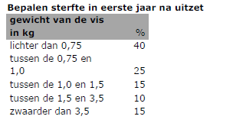

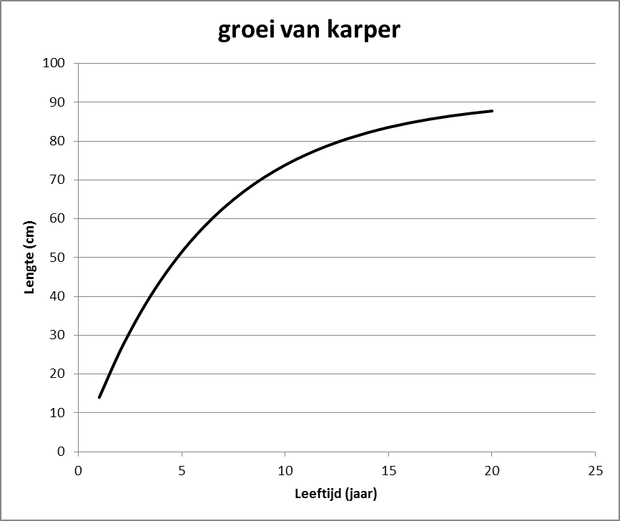
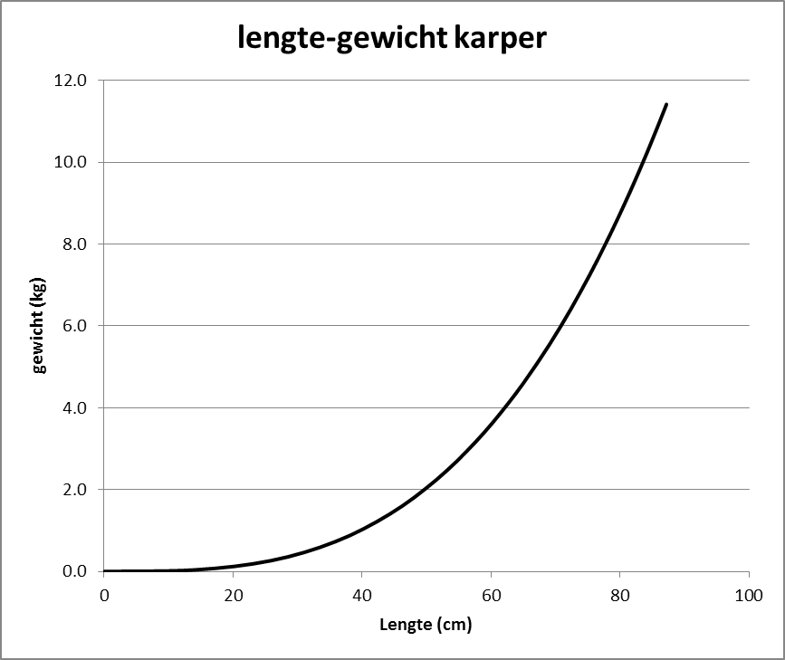
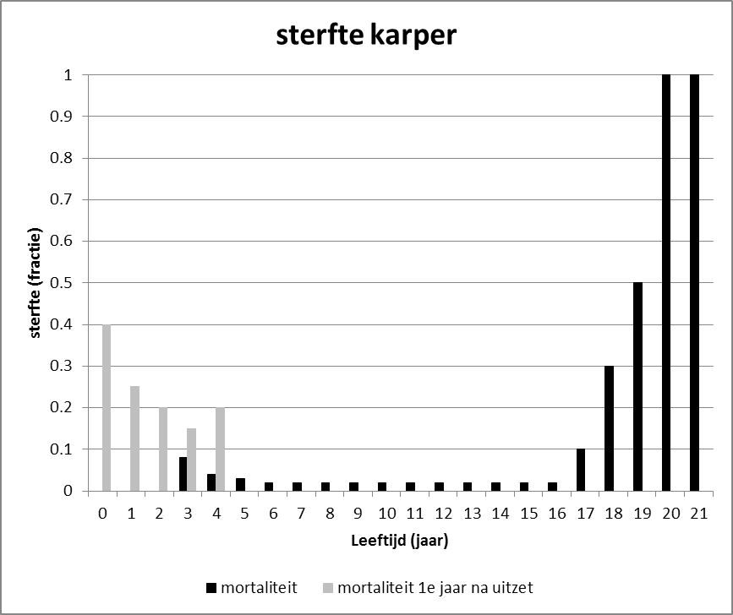

De rekenhulp is opgesteld door Peter Heuts (heuts.pgm@hdsr.nl), Roland van Aalderen (aalderen@sportvisserijnederland.nl) en Nico Jaarsma (n.jaarsma@gmail.com)
Meer informatie is bij hen te verkrijgen.

richtlijn uitzet (stroomschema)
